상품제안서
맞춤제작 탁상 주간캘린더 295*135mm | 상품코드: S28603

 |  |  |  |  |  | 02-713-8555 | www.synergygift.co.kr
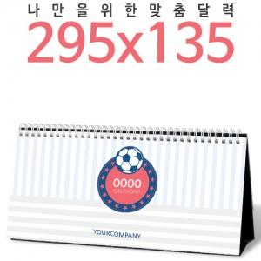

【상세/제작정보】 | <p><span style="font-size: 14pt;">※ 금, 은, 청, 먹 박중 택1하여 주시기 바랍니다.</span></p><p><span style="font-size: 14pt;">※ 기본 칼라인쇄 양면 포함입니다.</span></p><p><span style="font-size: 14pt;">※ 계절상품으로 가격, 제작기간이 변동될 수 있으니 양해바랍니다.</span></p><p><span style="font-size: 14pt;">※ 종이봉투 인쇄 별도 문의 바랍니다.</span></p><p><span style="font-size: 14pt;">※ 배송비 1박스 50개 포장, 박스당 3,500원 부가세별도 발생</span>&nbsp;</p>

【인쇄/포장옵션】 | 금박, 은박, 청박/먹박 / 종이봉투 동봉

【공급단가】 | 수량 | 1,000~ | 3,000~ | 5,000~ | 10,000~
*VAT별도 | 단가 | 3,920원 | 2,840원 | 2,460원 | 2,210원

【상품 URL】 | https://www.synergygift.co.kr:443/src/goods_detail.php?gdno=28603

